Resumen
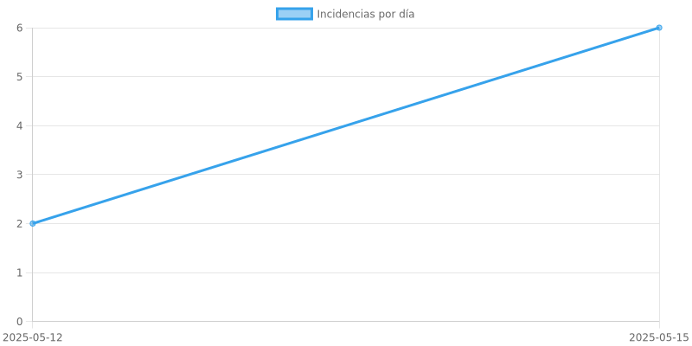
REPORTE DE INCIDENCIAS GLOBAL

